关系图
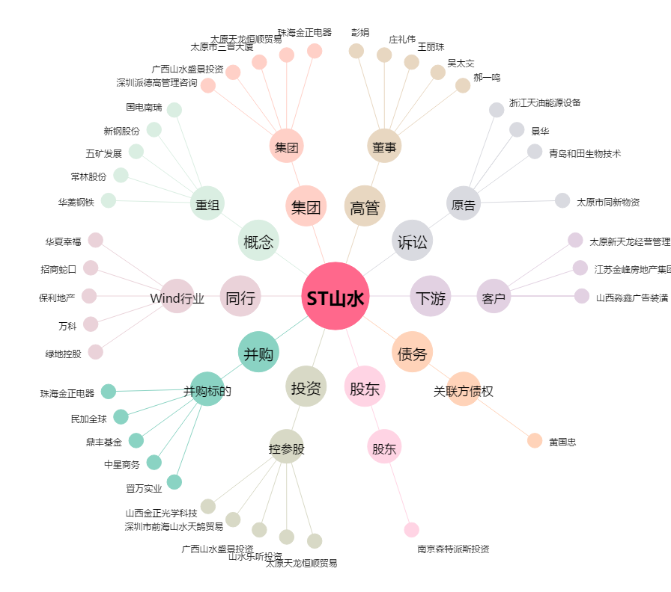
ST山水[600234.SH] - 关系概览图

